Cálculos de Volumen
Cliente |  |  | Fecha
Proyecto |  |  | Tipo de Concreto

Zapatas | 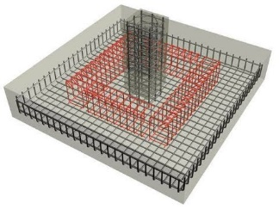 | Columna Rectángular |  | 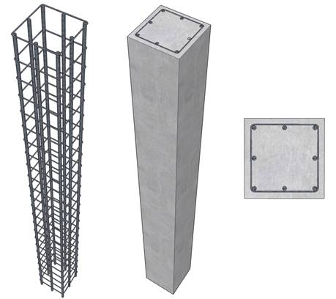
Ancho (m) |  | Altura (m)
Espesor (m) |  | Ancho 1 (m)
Largo (m) |  | Ancho 2 (m)
Volumen (m³) |  | Volumen (m³)
0.00 |  | 0.00

Columna Cilíndrica |  | Pilotes

Diámetro (m) |  | Diámetro (m)
Altura (m) |  | Profundidad (m)
Volumen (m³) |  | Volumen (m³)
0.00 |  | 0.00

Vigas | 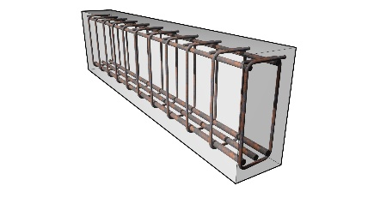 | Placas o Pisos
Alto (m) |  | Espesor (m)
Ancho (m) |  | Ancho (m)
Largo (m) |  | Largo (m)
Volumen (m³) |  | Volumen (m³)
0.00 |  | 0.00

Muros |  | Pirámides
Altura (m)
Ancho (m) |  | Área Base (m)
Espesor (m) |  | Altura (m)
Volumen (m³) |  | Volumen (m³)
0.00 |  | 0.00

